상품제안서
여행용 멀티 어댑터 PD충전기 35WPPS | 상품코드: S26736

 |  |  |  |  |  |  | 02-713-8555 | www.synergygift.co.kr
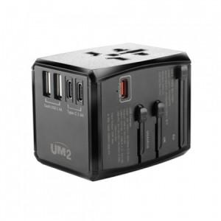

【상세/제작정보】

【인쇄/포장옵션】 | 레이저 / 포장지포장

【공급단가】 | 수량 | 50~ | 100~ | 500~ | 1,000~ | 3,000~
*VAT별도 | 단가 | 23,630원 | 23,090원 | 22,360원 | 21,270원 | 20,900원

【상품 URL】 | https://www.synergygift.co.kr:443/src/goods_detail.php?gdno=26736

